Übersicht Signale
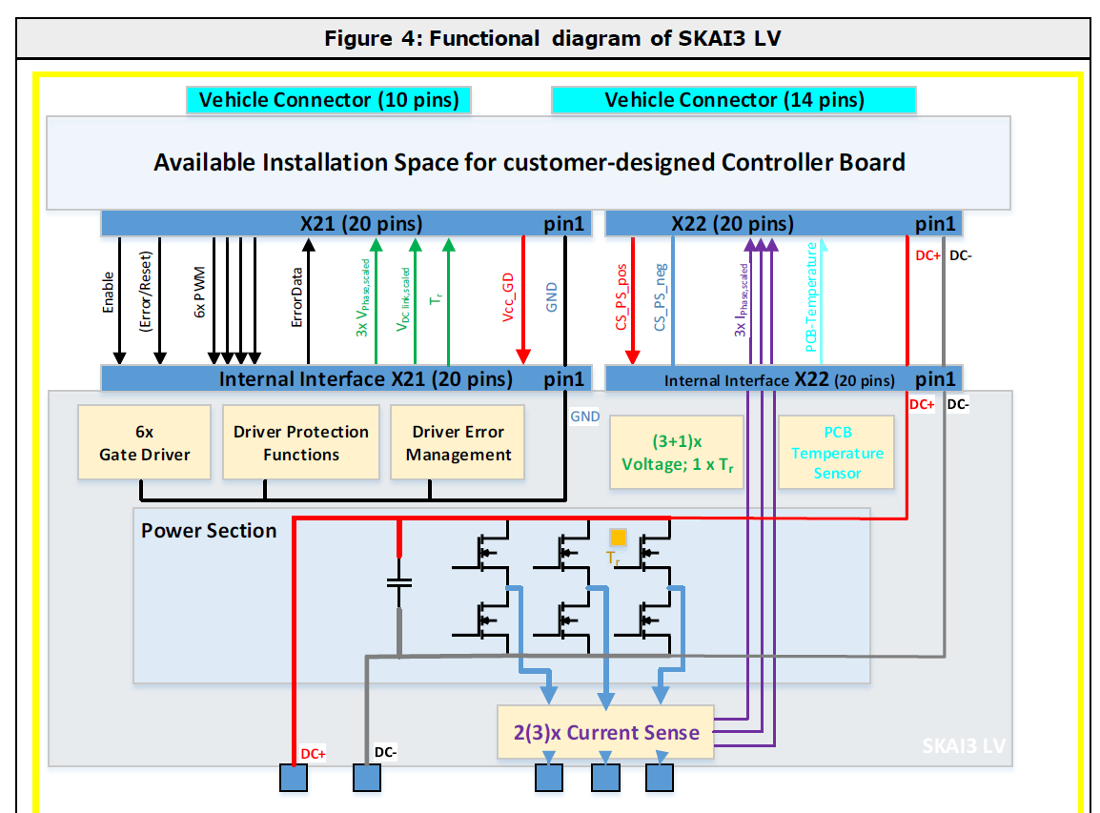
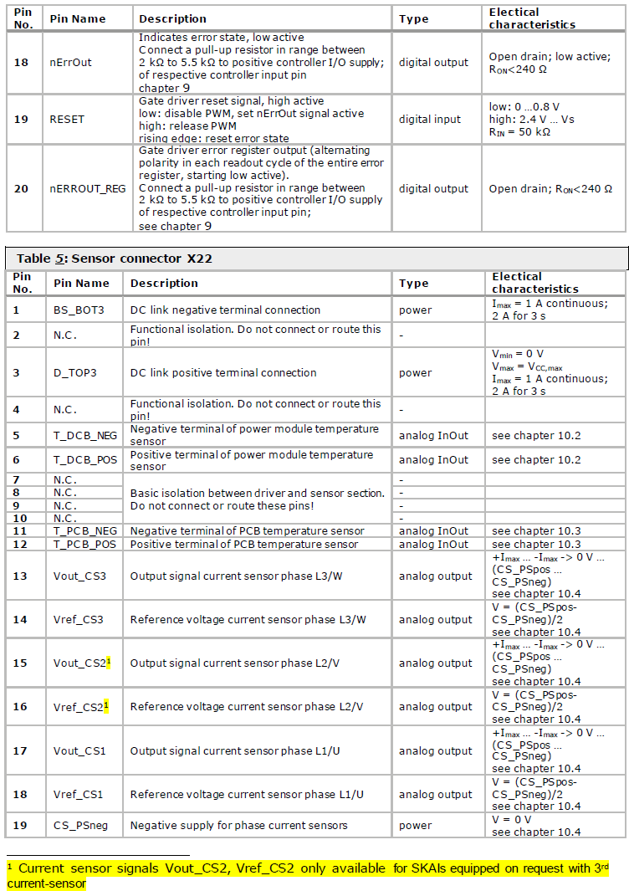
Bezeichnung: | SKAI 41 A3 MD 10-P3

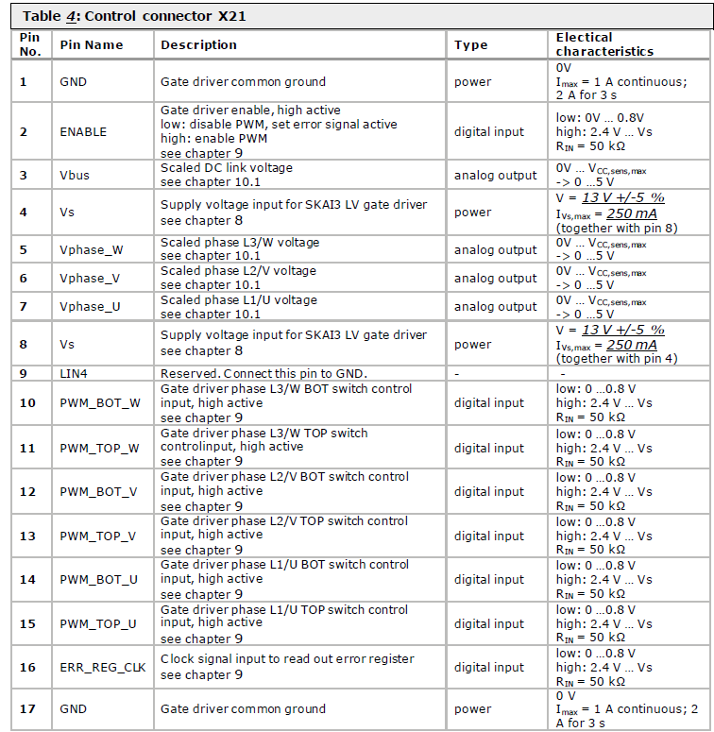
 | Analoge Signale RJ45 - 1
 | Zwischenkreisspannung | 0…5 V | X21:3
 | Strrangspannung U | 0…5 V | X21:7
 | Strangspannung V | 0…5 V | X21:6
 | Strangspannung W | 0…5V | X21:5

 | Analoge Signale RJ45 - 2
 | Strangstrom U | 0…5 V | X22:17
 | Strangstrom V | 0…5 V | X22:15
 | Strangstrom W | 0…5 V | X22:13
 | MOSFET Temperatur | 0…5V | X22:5 und X22:6

 | Digitale Eingangssignale (auf Adapterplatine) - RS422
 | ENABLE | X21:2
 | RESET | X21:19
 | PWM_TOP_U | X21:15
 | PWM_BOT_U | X21:14
 | PWM_TOP_V | X21:13
 | PWM_BOT_V | X21:12
 | PWM_TOP_W | X21:11
 | PWM_BOT_W | X21:10
 | ErrorReg Clock 100 kHz | X21:16

 | Digitale Ausgangssignale (zum UZ) - RS422
 | ERROR State | X21:18
 | Error Register 10bit mit Clock | X21:20

 | Power Supply
 | GateDriver | X21:4/8 | 13V +- 5%
 | Stromwandler | X22:20 | 5V

PowerSupply
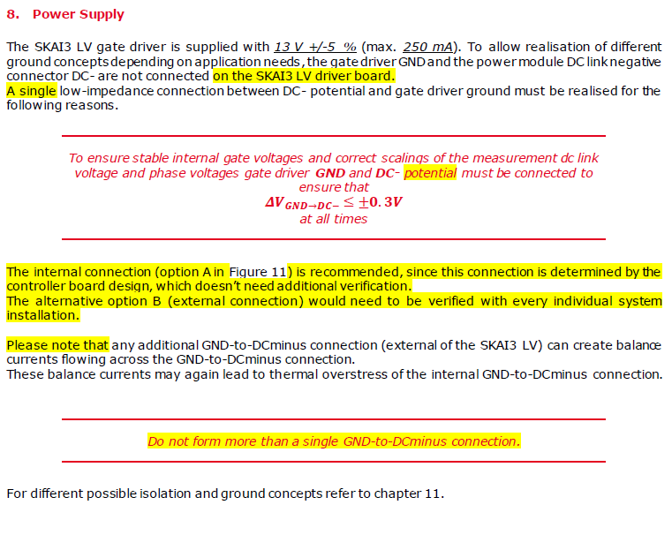
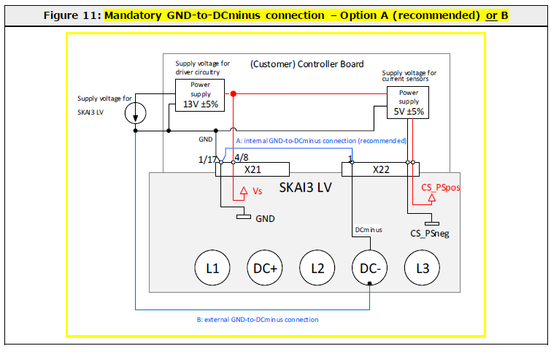
Weitere Ground-Konzepte sind in Kapitel 11 beschrieben - Eine Ground Verbindung muss mind. Noch auf Adapterplatine umgesetzt werden

Temperatursensor Mosfet
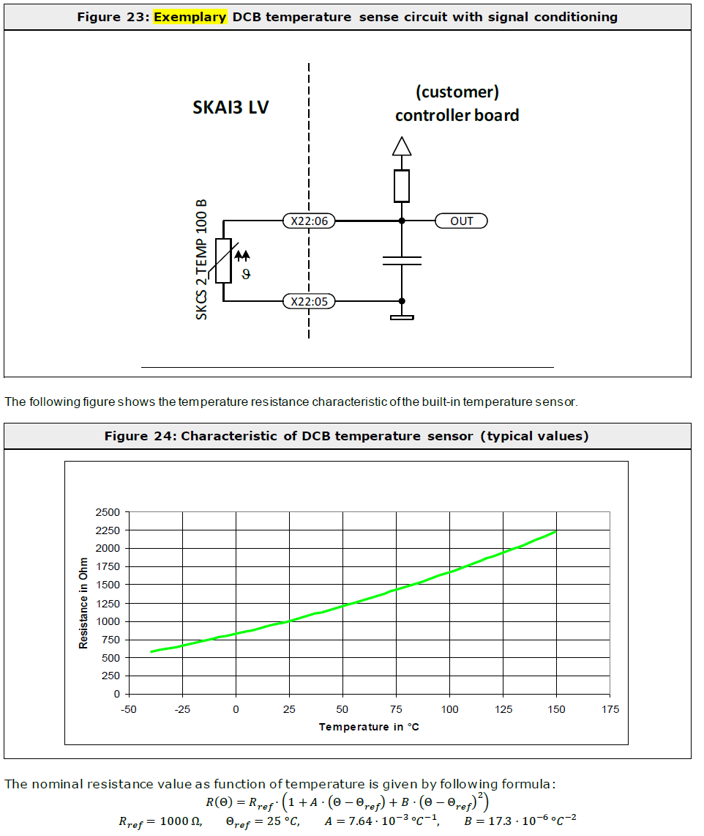

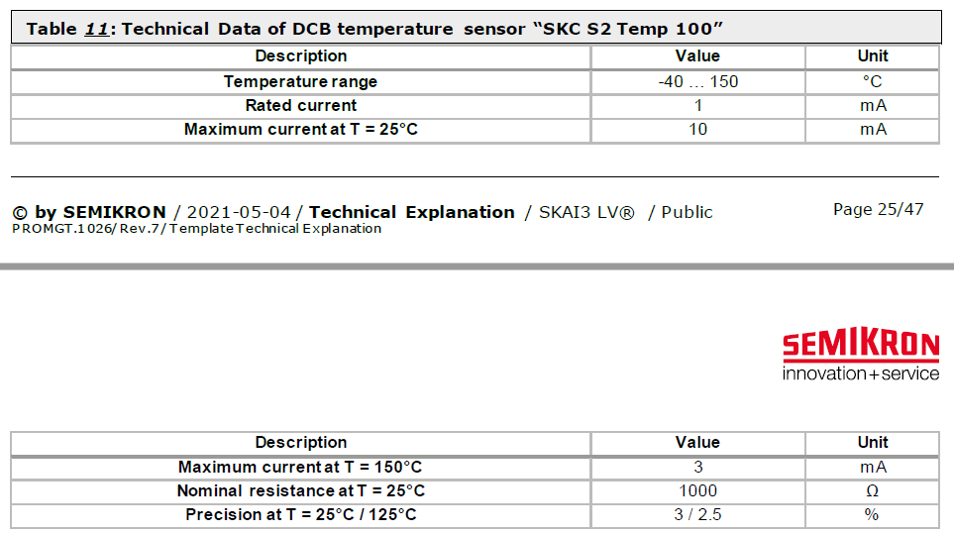

Spannungsmessung
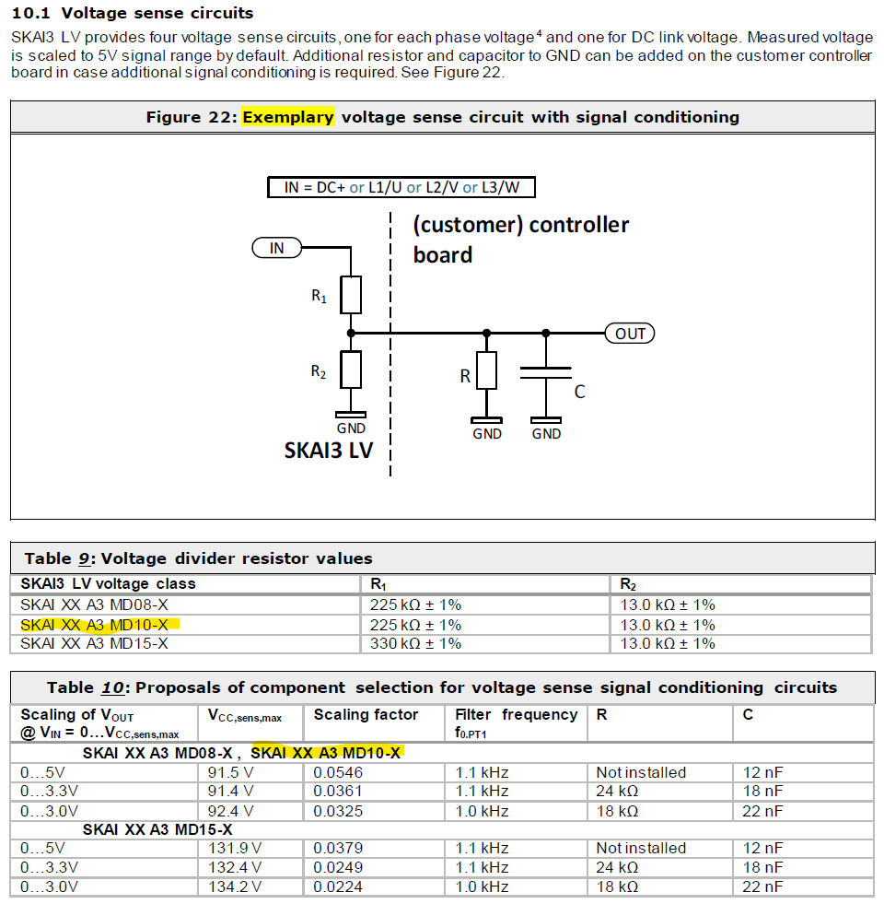

Stromwandler
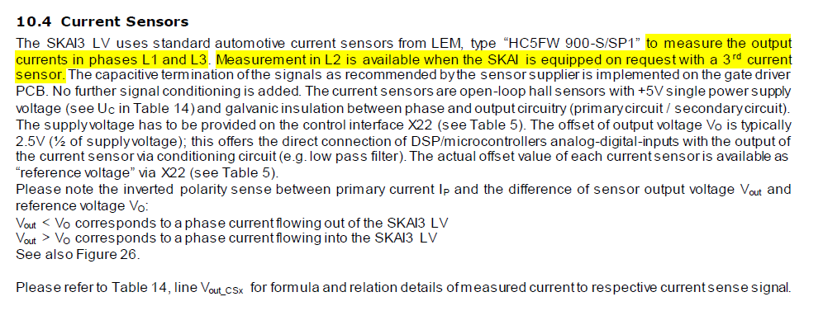
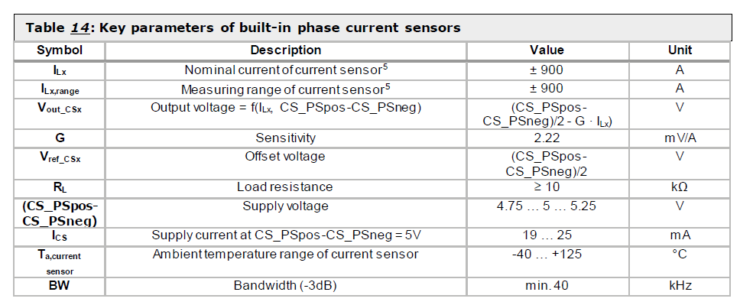
Frage: | Stromwandler bilden +-900 A auf circa 4 V ab; Ist ein zuschaltbarer OPV möglich, damit wir den Messbereich verkleinern können und vielleicht weniger Störanfällig sind?

GateSignale
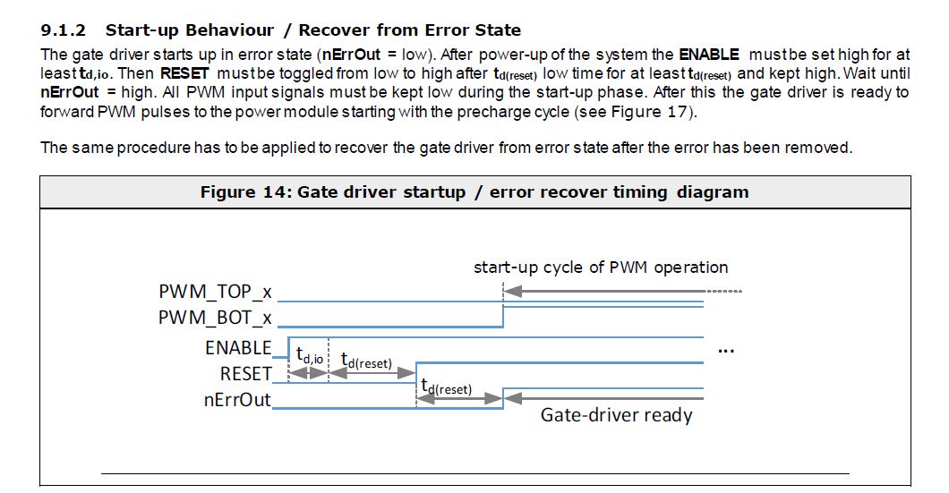
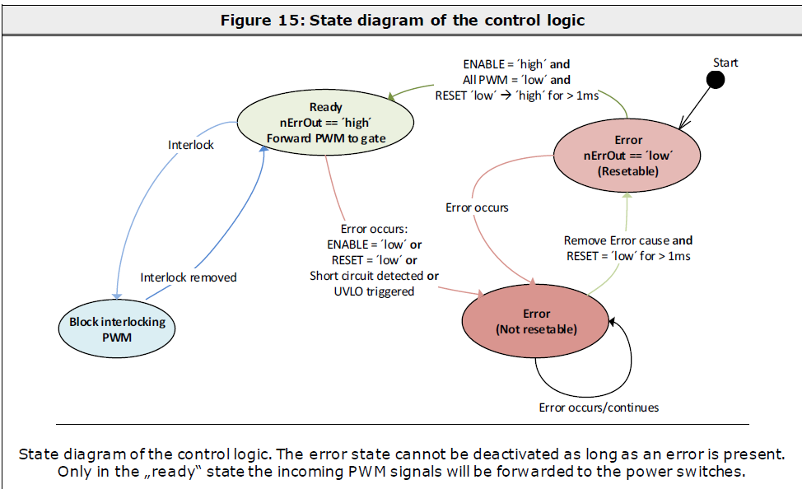
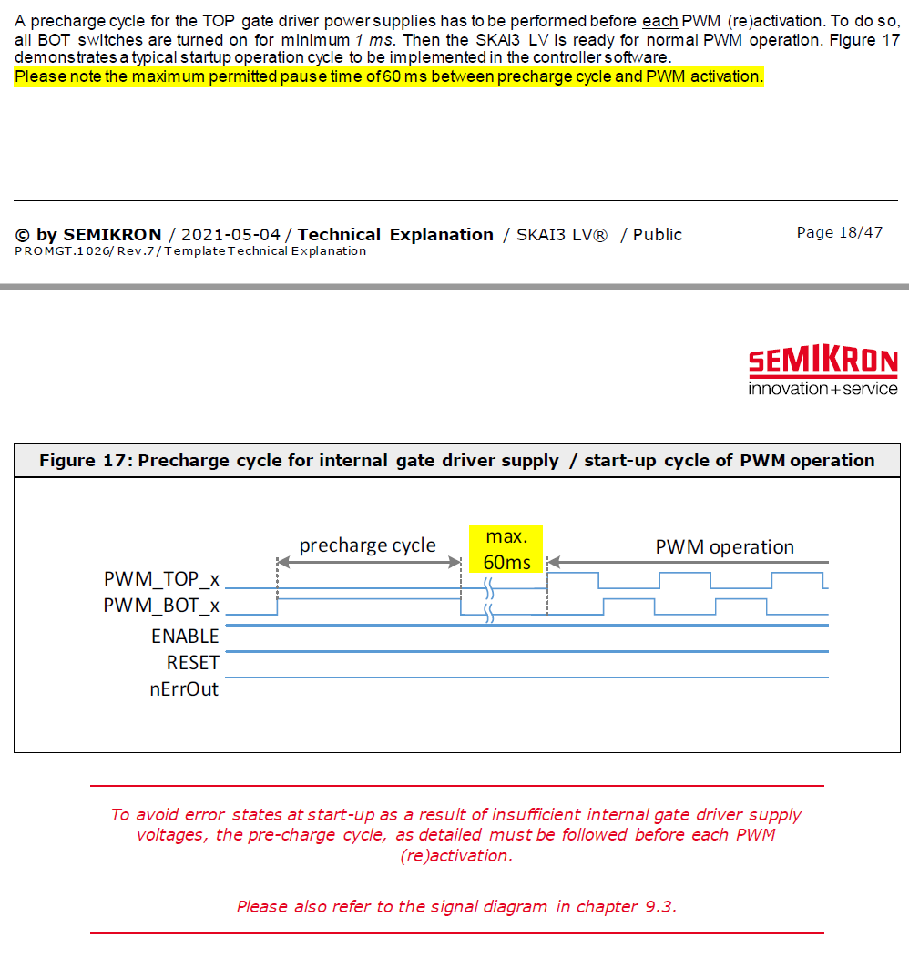
Alle Infos in Kapitel 9 beschrieben

Beachte Power-On Behavior

Abmessungen

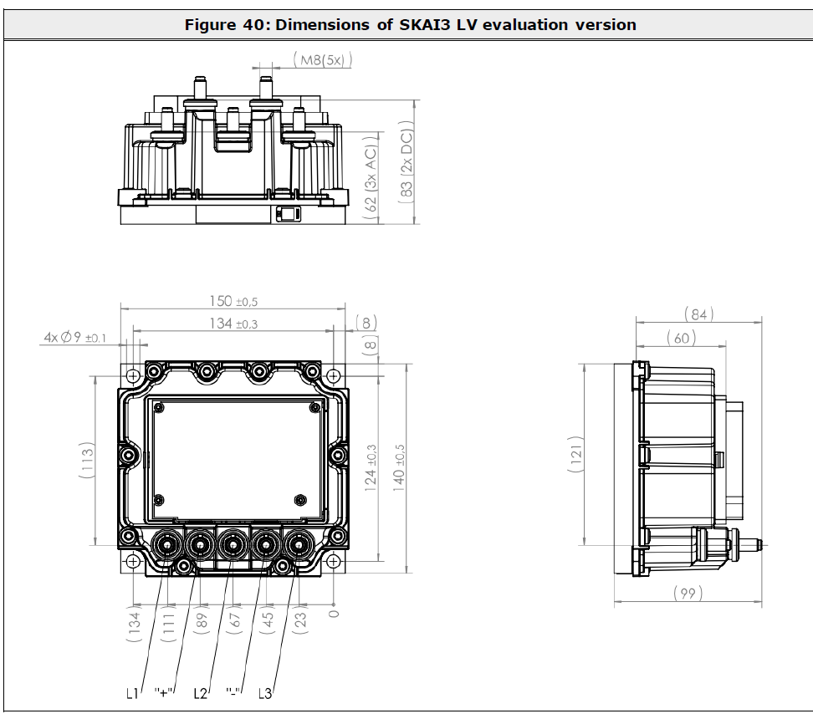
Abmessungen für Montage auf Evaluation-Kit

